Chi tiết địa chất
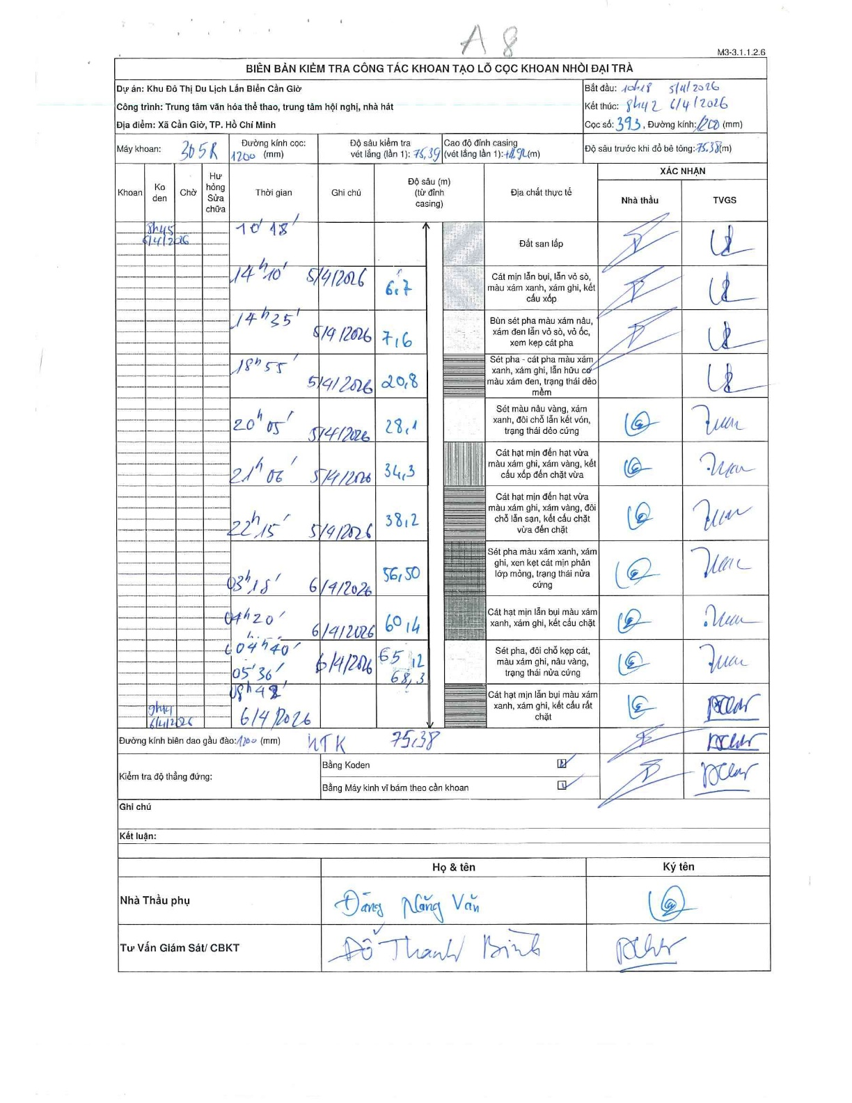
Dự án | Cần Giờ
Hạng mục | Trung tâm văn hóa thể thao, trung tâm hội nghị, nhà hát
Tên bộ phận | Xã Cần Giờ, TP. Hồ Chí Minh
Số hiệu cọc | P393
Tên Máy khoan | SGCT-KCN0002
Đường kính | D1200
Bắt đầu thi công | 10:18 05/04/2026
Kết thúc thi công | 08:42 06/04/2026

Địa chất TT | Đường kính | Mô tả lớp thiết kế | Từ (h) | Đến (h) | Cao độ từ | Cao độ đến | T.Gian (h) | Dài (m) | V (m/h) | Ghi chú
Đất san lấp | D1200 | Đất san lấp | 10:18 05/04/2026 | 14:10 05/04/2026 | 0 | -6.7 | 3.87 | 6.7 | 1.73
2 | D1200 | Cát mịn lẫn bụi, lẫn vỏ sò, màu xám xanh, xám ghi, kết cấu xốp | 14:10 05/04/2026 | 14:35 05/04/2026 | -6.7 | -7.6 | 0.42 | 0.9 | 2.16
3 | D1200 | Bùn sét pha màu xám nâu, xám đen lẫn vỏ sò, vỏ ốc, xem kẹp cát pha | 14:35 05/04/2026 | 18:55 05/04/2026 | -7.6 | -20.8 | 4.33 | 13.2 | 3.05
4 | D1200 | Sét pha - cát pha màu xám xanh, xám ghi, lẫn hữu cơ màu xám đen, trạng thái dẻo mềm | 18:55 05/04/2026 | 20:05 05/04/2026 | -20.8 | -28.1 | 1.17 | 7.3 | 6.26
5 | D1200 | Sét màu nâu vàng, xám xanh, đôi chỗ lẫn kết vón, trạng thái dẻo cứng | 20:05 05/04/2026 | 21:06 05/04/2026 | -28.1 | -34.3 | 1.02 | 6.2 | 6.1
6 | D1200 | Cát hạt mịn đến hạt vừa màu xám ghi, xám vàng, kết cấu xốp đến chặt vừa | 21:06 05/04/2026 | 22:15 05/04/2026 | -34.3 | -38.2 | 1.15 | 3.9 | 3.39
7 | D1200 | Cát hạt mịn đến hạt vừa màu xám ghi, xám vàng, đôi chỗ lẫn sạn, kết cấu chặt vừa đến chặt | 22:15 05/04/2026 | 03:15 05/04/2026 | -38.2 | -56.5 | 5 | 18.3 | 3.66
8 | D1200 | Sét pha màu xám xanh, xám ghi, xen kẹp cát mịn phân lớp mỏng, trạng thái nửa cứng | 03:15 06/04/2026 | 04:20 06/04/2026 | -56.5 | -60.4 | 1.08 | 3.9 | 3.6
9 | D1200 | Cát hạt mịn lẫn bụi màu xám xanh, xám ghi, kết cấu chặt | 04:20 06/04/2026 | 04:40 06/04/2026 | -60.4 | -65.12 | 0.33 | 4.72 | 14.16
10 | D1200 | Sét pha, đôi chỗ kẹp cát, màu xám ghi, nâu vàng, trạng thái nửa cứng | 04:40 06/04/2026 | 05:30 06/04/2026 | -65.12 | -68.3 | 0.83 | 3.18 | 3.82
11 | D1200 | Cát hạt mịn lẫn bụi màu xám xanh, xám ghi, kết cấu rất chặt | 05:30 06/04/2026 | 08:42 06/04/2026 | -68.3 | -75.38 | 3.2 | 7.08 | 2.21

ẢNH BIÊN BẢN GỐC

